Sheet1 (2)
申购合同
供方：上海汭洐 |  |  |  |  |  | 合同标号： |  | WSJ20260110-1
需方：威斯嘉服装有限公司 |  |  |  |  |  | 签订点： | 广东佛山顺德均安镇畅兴工业区均益路9号4楼
产品名称，规格，数量，金额 |  |  |  |  |  | 签订时间： |  | 2026-01-10 | 出货日期 2026-1-30
客户 | 款号 | PO | 货品名 | 内容 | 订单数 |  |  |  | 需订数量 | 损耗

利丰 | 173372格尔蓝 | 1543556 | 纸质挂牌 | CLASSIC TRUCKER | 1200 | 不用配吊粒 |  |  | 1224
利丰 | 173372咖啡 | 1543566/559 | 纸质挂牌 | CLASSIC TRUCKER | 1240 | 不用配吊粒 |  |  | 1265
利丰 | 150806咖啡 | 1543959-962 | 纸质挂牌 | CLASSIC TRUCKER | 160 | 不用配吊粒 |  |  | 163
合计
备注
部门 |  |  | 跟单 梁珍
购品种类型 |  |  | 挂牌
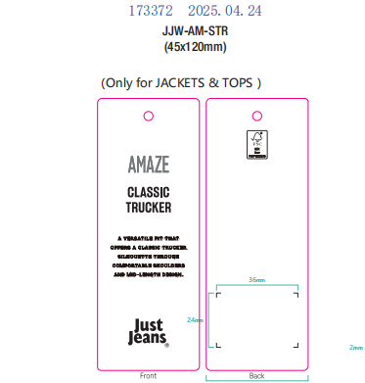
订购原因：
申购人签名
主管签名

